分岐網羅➀
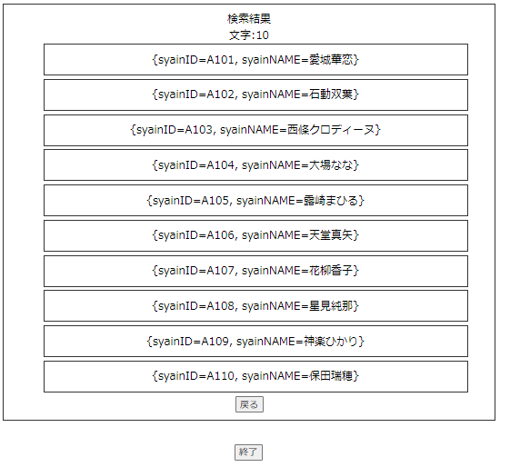
分岐網羅チェック
検索文字の存在チェック(OKパターン)

 | ▼検索直前のデータベース
 | ※社員IDがA101~A118まで検索されている
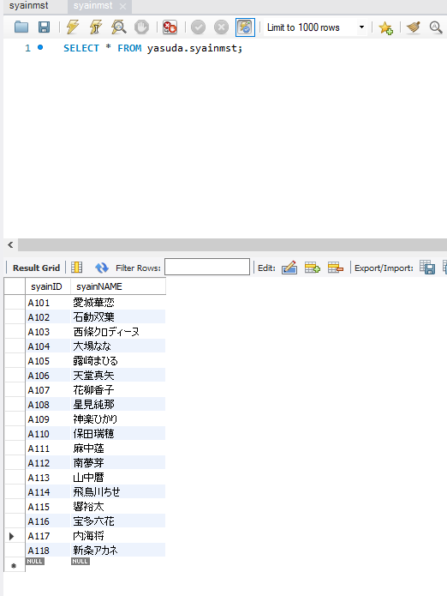

 | ▼検索ボタン押下直前の画面
 | ※検索文字が正常な値で入力されている
 | ※チェックボックスで検索条件を指定する

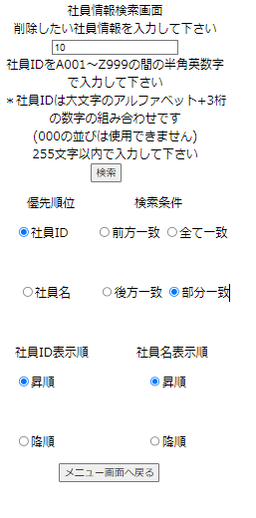

入力したら押下

 | ▼検索ボタン押下直後の画面

分岐網羅②
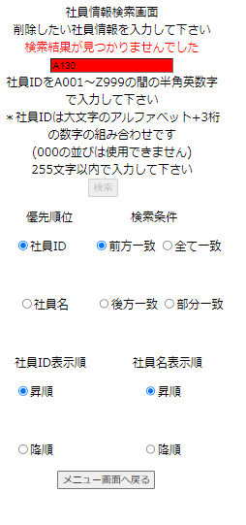
分岐網羅チェック
検索文字の存在チェック(NGパターン)

 | ▼検索直前のデータベース
 | ※社員IDがA101~A118まで検索されている

 | ▼検索ボタン押下直前の画面
 | ※検索文字は正常な値で入力されている
 | ※検索文字はマスタに登録されていない値
 | ※チェックボックスで検索条件を指定する
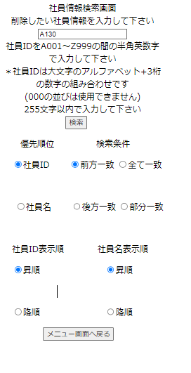

入力したら押下

 | ▼検索ボタン押下直後の画面

入力文字種別➀
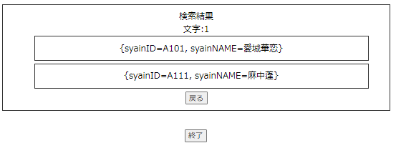
入力文字種別
検索文字の入力形式チェック(NGパターン)

 | ▼検索直前のデータベース
 | ※社員IDがA101~A118まで検索されている

 | ▼検索ボタン押下直前の画面
 | ※検索文字が正常な値で入力されている
 | ※チェックボックスで検索条件を指定する

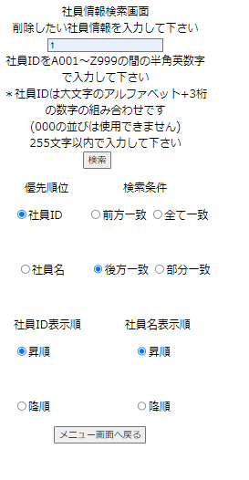

入力したら押下

 | ▼検索ボタン押下直後の画面

入力文字種別②
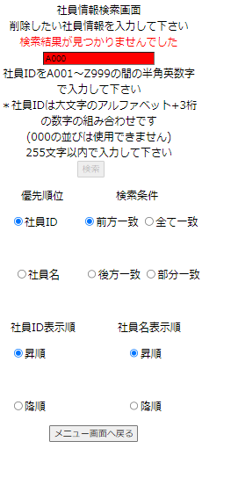
入力文字種別
検索文字の入力形式チェック(NGパターン)

 | ▼検索直前のデータベース
 | ※社員IDがA101~A118まで検索されている

 | ▼検索ボタン押下直前の画面
 | ※検索文字が社員ID入力NGパターン、A000で入力されている
 | ※チェックボックスで検索条件を指定する
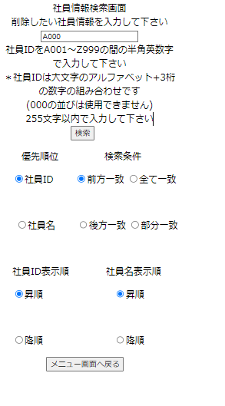

入力したら押下

 | ▼検索ボタン押下直後の画面

限界値➀
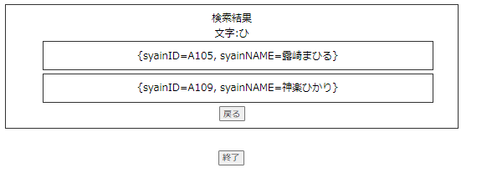
限界値
検索文字の値の上限チェック(OKパターン)

 | ▼検索直前のデータベース
 | ※社員IDがA101~A118まで検索されている

 | ▼検索ボタン押下直前の画面
 | ※検索文字が正常な値で入力されている
 | ※チェックボックスで検索条件を指定する

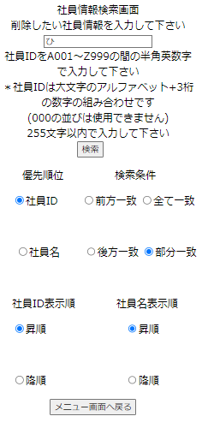

入力したら押下

 | ▼検索ボタン押下直後の画面

限界値②

限界値
検索文字の値の上限チェック(NGパターン)

 | ▼検索直前のデータベース
 | ※社員IDがA101~A118まで検索されている

 | ▼検索ボタン押下直前の画面
 | ※検索文字が全角漢字256文字で入力されている→ | 涕椢溂滘樊蓰苁漅蔹溾芧苕濣渟萤澒蓣蒟藰朮枧梶滀柡蘰蔽沋萔滨枉芷案渃漈蕹苎蕒芫澞苰漫瀳莒节柄沒栶潢藱櫎汕檩柘枥槞柸浰藌梔椗涞蓶渤莑茥榕茈淲沐苒枽樅藳灢樄蕖榖藖濟蕪檽茮汽蒛蓥苯檩渎萶藘梺浈橋沚涜菎菐枳杀枩荅泲栌潡楾荹桰茵榻櫴苈藏茶涮茍澍榅茣櫖湄滛菒蔿棡汔瀲梷洒澨漕梄梽瀀欂荻枖蘉槢樑藘溚溱洱檜檾橁梣朻蒴茶欎涩杅葐芯浻永蒞楍棑楀柁湣薓溾洶楞蘲檂潽棿櫼欉枓薠湦橅沝椡薟泮莻蘹濜椎楥薡薾欜灗溋蘛濫橹樛朱椳柦椿藺蕋芥櫪槙檘薘蒳藞荥欒蘸濹槾湔楦朴泪渏苓荥栝漍荄滗棌蓨澉薾灋漀枃枱茨桕柇茵葯萈桢藚滽漮芧欍莗檤橙櫫淀檻欓葥萋梤淓漞
 | ※チェックボックスで検索条件を指定する
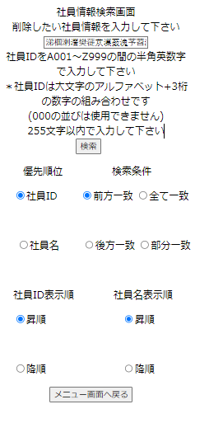

入力したら押下

 | ▼検索ボタン押下直後の画面

